Planilha2
CNPJ/SKU | ORDEM DE COMPRA/QUANTIDADE
30645651000108 | N
1102 | 4
1103 | 4
1108 | 6
1109 | 12
1127 | 18
1209 | 12
1533 | 6
1812 | 4
1829 | 6
1853 | 6
1933 | 6
 2452 | 18
2456 | 1
2458 | 4
2459 | 2
2460 | 2
2461 | 2
2463 | 4
2752 | 12
3333 | 4
3450 | 6
3456 | 6
3548 | 6
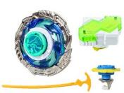 3552 | 6
3900 | 36
4607 | 48
5609 | 12
5613 | 12
5841 | 6
8306 | 6
8352 | 6
8937 | 24
8972 | 4
8981 | 18
9072 | 12
9730 | 5

